员工差旅明细
【员工差旅报销单】

 | 姓名: |  | 高嘉珩 |  | 职位: | 助理
 | 发生地: |  | 大理 |  | 部门: | 会奖6部
 | 发生日期: |  | 2025.11.23-11.26 |  | 报销日期: | 2025.11.27
 |  |  |  |  | 团号: | HMEA-260101-ZJT858

序号 | 报销项目 | 用途 |  | 实际报销金额 | 合格发票金额 | 不合格发票金额 | 备注
1 | 差旅费 | 餐费 |  | 149.60 |  | 144.50 | 11.23餐费 2人
2 | 差旅费 | 餐费 |  | 150.00 |  | 172.90 | 11.24餐费 2人
5 | 差旅费 | 餐费 |  | 86.40 |  | 87.40 | 11.25餐费
6 | 差旅费 | 餐费 |  | 131.00 | 80.00 | 61.00 | 11.26餐费2人
合计 |  |  |  | 517.00 | 80.00 | 465.80

合格发票金额 |  |  |  | 补票金额 |  |  | 报销总金额
80.00 |  |  |  | 465.80 |  |  | 517.00

 | 高嘉珩 |  | 总监： | 合规: |  | 财务：

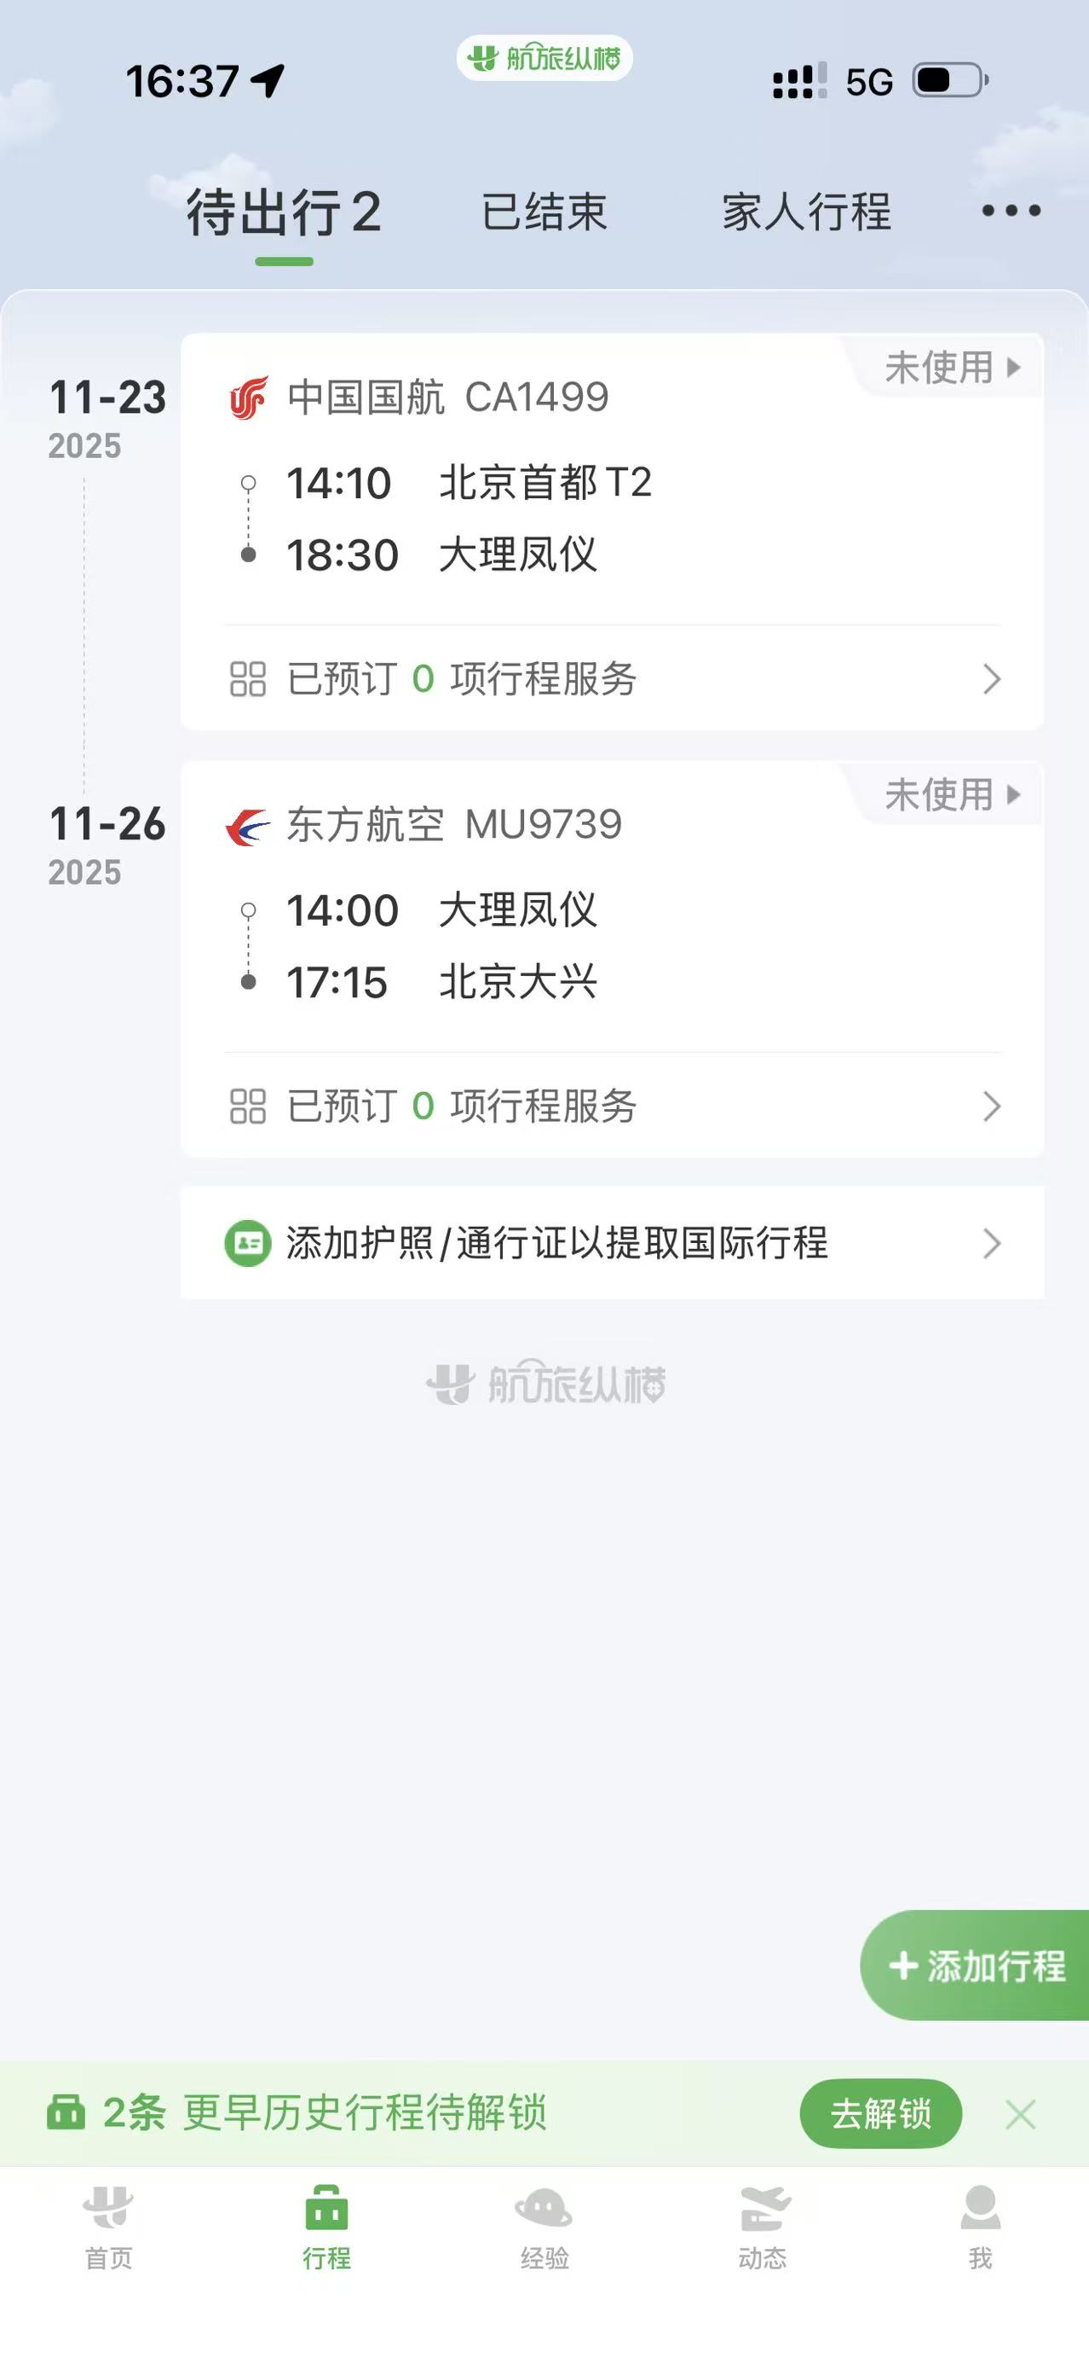
【员工上会补助统计单】

 | 姓名: |  | 高嘉珩 |  | 职位: | 业务助理
 | 发生地: |  | 大理 |  | 部门: | 会奖6部
 | 发生日期: |  | 2025.11.23-11.26 |  | 报销日期: | 2025.11.27
 |  |  |  |  | 团号: | HMEA-260101-ZJT858

 | 出差城市 | 出差起止日期 |  | 每天金额 | 天数 | 合计 | 备注
1 | 北京 | 2025.11.24-11.26 |  | 100.00 | 3.00 | 300.00
合计 |  |  |  |  | 3.00 | 300.00
报销人: | 高嘉珩 |  | 总监： | 合规: |  | 财务：

